Stocker 시나리오
 |  |  |  |  |  |  |  |  |  |  | 1`
삼익 THK / 반출입기 시나리오
작업구분 | Work No. | 작업명 | Des-No. | Description | Simple Image | From | To | Result Description | 비고 | Tokens With MC Flow |  | 질문사항
LIMS
AIMS
DB
LIMS
 | 1-1 | 의뢰 접수 | 1-1-1 | 의뢰 접수 -> AIMS 에서 의뢰 받은 정보 DB 저장 -> 분석 의뢰 Job 생성(Main-Job) -> 각 구간의 작업 의뢰 생성(Sub-Job) |  | AIMS | Dispatcher | AIMS 또는 Manual 분석 의뢰를 수신하여 Main 및 Sub Job을 생성
LIMS
L-TRAY
FRONT DOOR
R-TRAY
 |  | 설비 상태 확인 |  | 설비 상태 확인 -> Stocker 반.출입 가능여부 확인 Dispatcher에서 요청, Stocker에서 상태보고 -> 협업 로봇 작업 가능 여부 확인 Dispatcher에서 요청, 협업로봇에서 상태보고 |  | Dispatcher | STK Ctrl. Or 협업로봇 | 작업 중이거나 불가능 일경우 대기 |  | 100. LIMS에서 설비상태 요청 - Token : REQLIMSInOutEQPStatus 101. 설비상태 응답 - Token : RSPEQPInOutEQPStatus
LIMS
L-TRAY
FRONT DOOR
R-TRAY
 |  | Sub-Job 명령 하달 | 1-1-1 | Job 하달 -> 협업로봇 ->Stocker의 Job 하달(Sub-Job) | 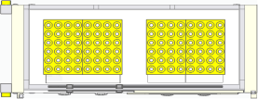 | STK Ctrl. | Stocker | Dispatcher에서 생성된 Job을 수신 |  | 103. LIMS에서 Job을 수신 - 해당 Job정보는 검수할 Bottle의 정보를 포함한다. - Token : REQLIMSJobEXFromLIMSExcuteJobCMDStart 104. Job 진행여부 응답 - Token : RSPEQPJobRSFromLIMSExcuteJobCMDRecieve
PIO L-RQ
L-TRAY
FRONT DOOR
R-TRAY
LoadRequest
LIMS
Stk CTRL
L-TRAY
FRONT DOOR
R-TRAY
LoadRequest
 |  | 로봇 -> Stocker | 1-1-2 | Load Request 송신 ->Dispatcher-> STK Ctrl ->STK -> PIO(L-RQ) 송신 |  | Stocker | STK Ctrl. | Load Request 송신하여 받을 준비 |  | 901. Load Request
LIMS
L-TRAY
FRONT DOOR
R-TRAY
 |  |  | 1-1-3 | 로봇 투입 위치 (Stocker) 이동 |  | Dispatcher | MOMA | 로봇 이동 명령 하달 |  | 9xx. Moveto
L-TRAY
FRONT DOOR
R-TRAY
Bottle 투입 |  |  | 1-1-4 | 로봇 Stocker 앞 도착 |  | MOMA Ctrl. | MOMA | 로봇 도착 완료 확인 |  | 9xx. MovetoComp
L-TRAY
FRONT DOOR
R-TRAY
PIO E84
PIO E84
 |  |  | 1-1-5 | PIO 시그널 확인 |  | MOMA | Stocker | 로봇과 Stocker 간 PIO통신으로 설비의 상태를 확인
 |  |  | 1-1-6 | Bottle 투입 Stocker 도어 Open | 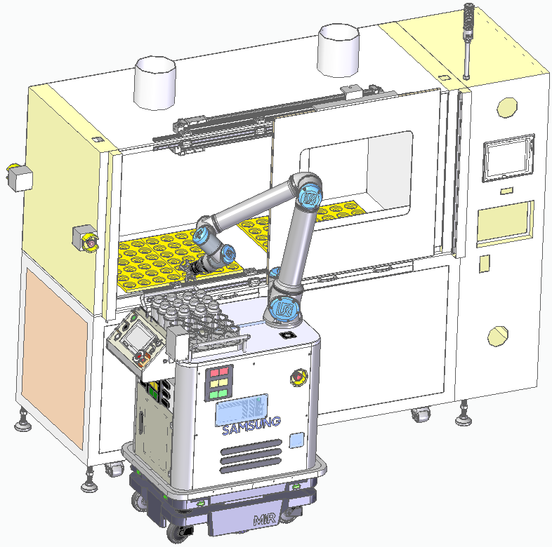 | - | Stocker | Stocker 도어 Open (Job에 따라 좌/우 Open 진행)
 |  |  | 1-1-7 | Bottle 투입 이송 |  | MOMA | Stocker | 로봇 내 보관부에서 한개씩 Stocker로 투입 | Multi Bottle 투입 일 경우 N개의 투입을 반복한다 (1-1-7~1-1-8 반복)
L-TRAY
FRONT DOOR
R-TRAY
하부
하부 Barcode Reader
 |  |  | 1-1-8 | Stocker Bottle 유무 상태 보고 |  | STK Ctrl. | Dispatcher | 각 Bottle 이송시 Bottle 의 정보를 갱신 | Stocker Bottle 투입 상태를 변경하여 상위보고 (Dispatcher 보고 함) | 105. Job 종료 보고 - Token : RSPEQPJobEDFromLIMSExcuteJobCMDFinish
 |  |  | 1-1-9 | Bottle 투입 Stocker 도어 Close | 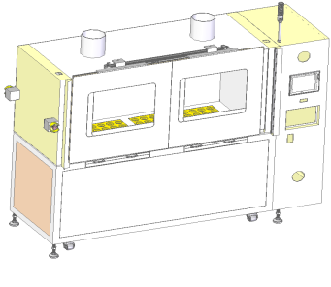 | - | Stocker
공병 배출 포트
시료 투입 포트
공병 투입 포트
시료 배출 포트
작업지역
유인지역
LIMS
공병배출 완료보고
 | 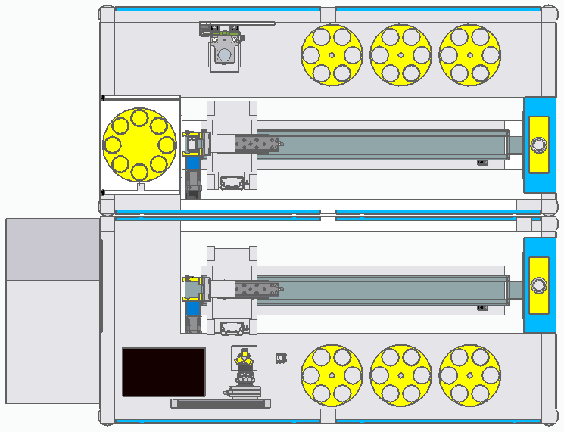 도식화 이미지
LIMS
LEFT TRAY
RIGHT TRAY
FRONT DOOR
Job 하달
LEFT TRAY
RIGHT TRAY
FRONT DOOR
투입 이동 및 준비(Door Open)
LEFT TRAY
RIGHT TRAY
FRONT DOOR
시료
시료
Stocker Bottle 유/무 상태보고
LEFT TRAY
RIGHT TRAY
FRONT DOOR
투입 완료(Door Close) 및 완료 보고
LIMS
Job 완료 보고
AIMS
 | 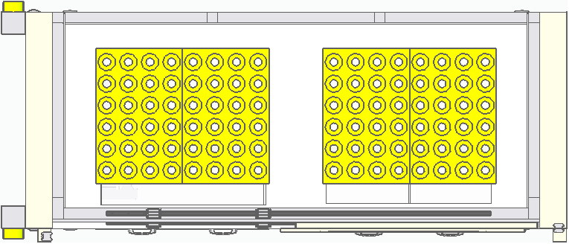
LIMS
L-TRAY
FRONT DOOR
R-TRAY
Bottle 배출 | 2-1 | Stocker -> 로봇 |  | 설비 상태 확인 -> Stocker 반.출입 가능여부 확인 Dispatcher에서 요청, Stocker에서 상태보고 -> 협업 로봇 작업 가능 여부 확인 Dispatcher에서 요청, 협업로봇에서 상태보고 |  | Dispatcher | STK Ctrl. Or 협업로봇 | 작업 중이거나 불가능 일경우 대기
LIMS
L-TRAY
FRONT DOOR
R-TRAY
 |  |  | 2-1-1 | Job 하달 -> 협업로봇 ->Stocker의 Job 하달(Sub-Job) |  | STK Ctrl. | Stocker | Dispatcher에서 생성된 Job을 수신
PIO U-RQ
L-TRAY
FRONT DOOR
R-TRAY
LoadRequest
LIMS
Stk CTRL
L-TRAY
FRONT DOOR
R-TRAY
UnloadRequest
 |  |  | 2-1-2 | UnLoad Request 송신 ->Dispatcher-> STK Ctrl ->STK -> PIO(L-RQ) 송신 |   | Stocker | STK Ctrl. | Unload Request 송신하여 받을 준비
LIMS
L-TRAY
FRONT DOOR
R-TRAY
 |  |  | 2-1-3 | 로봇 투입 위치 (Stocker) 이동 |  | Dispatcher | MOMA | 로봇 이동 명령 하달
L-TRAY
FRONT DOOR
R-TRAY
 |  |  | 2-1-4 | 로봇 Stocker 앞 도착 |  | MOMA Ctrl. | MOMA | 로봇 도착 완료 확인
L-TRAY
FRONT DOOR
R-TRAY
PIO E84
PIO E84
 |  |  | 2-1-5 | PIO 시그널 확인 |  | MOMA | Stocker | 로봇과 Stocker 간 PIO통신으로 설비의 상태를 확인
 |  |  | 2-1-6 | Bottle 투입 Stocker 도어 Open |  | - | Stocker | Stocker 도어 Open (Job에 따라 좌/우 Open 진행)
 |  |  | 2-1-7 | Bottle 배출 이송 |  | MOMA | Stocker | Stocker에서 로봇 내 보관부로 이송 | Multi Bottle 투입 일 경우 N개의 이송을 반복한다 (2-1-7~2-1-8 반복) | 120. 입고된 시료의 모든 정보를 보고한다. - 해당 Token은 의뢰자의 시료입고완료 수동 동작에따라 발생한다. - Token : RSPDATAEQPInOutEQPReportAllInputRealBOTData
하부
하부 Barcode Reader
 |  |  | 2-1-8 | Stocker Bottle 유무 상태 보고 |  | STK Ctrl. | Dispatcher | 각 Bottle 이송시 Bottle 의 정보를 갱신 | Stocker Bottle 배출 상태를 변경하여 상위보고 (Dispatcher 보고 함)
 |  |  | 2-1-9 | Bottle 배출 Stocker 도어 Close |  | - | Stocker
 | 도식화 이미지
LIMS
LEFT TRAY
RIGHT TRAY
FRONT DOOR
Job 하달
LEFT TRAY
RIGHT TRAY
FRONT DOOR
투입 이동 및 준비(Door Open)
LEFT TRAY
RIGHT TRAY
FRONT DOOR
시료
시료
Stocker Bottle 유/무 상태보고
LEFT TRAY
RIGHT TRAY
FRONT DOOR
배출 완료(Door Close) 및 완료 보고
LIMS
Job 완료 보고
AIMS
LIMS
L-TRAY
FRONT DOOR
R-TRAY
실시간 Reading
PLC Map Reading
또는
LIMS
L-TRAY
FRONT DOOR
R-TRAY
3. 공병 상태 보고 | 3-1 | Stocker -> Dispatcher | 3-1-1 | 공병 상태 요청 |  | Dispatcher | STK Ctrl.
 |  |  | 3-1-2 | Stocker 상태 수집 |  | STK Ctrl. | Stocker
 |  |  | 3-1-3 | 공병 상태 보고 |  | STK Ctrl. | Dispatcher

하부에서 작동)
Dispatcher
 | 도식화 이미지
 | 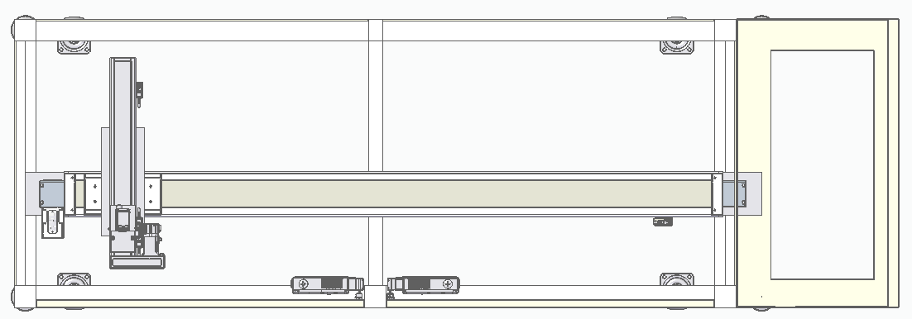

 |  |  |  |  |  |  |  |  |  | 103. LIMS에서 Job을 수신 - 해당 Job정보는 검수할 Bottle의 정보를 포함한다. - Token : REQLIMSJobEXFromLIMSExcuteJobCMDStart 104. Job 진행여부 응답 - Token : RSPEQPJobRSFromLIMSExcuteJobCMDRecieve

 |  |  |  |  |  |  |  |  |  | 140. LIMS에서 시료반출 요청 수신 - Token : REQLIMSInOutEQPRealBOTTranferMOMAReady
 |  |  |  |  |  |  |  |  |  | 141. 시료 U1포트 도착을 보고 - Token : RSPEQPInOutEQPRealBOTTranferEQPMoveDone
 |  |  |  |  |  |  |  |  |  | 142. LIMS에서 시료 반출 완료 수신 - Token : REQLIMSInOutEQPRealBOTTranferMOMAReceiveDone

 |  |  |  |  |  |  |  |  |  | 105. Job 종료 보고 - Token : RSPEQPJobEDFromLIMSExcuteJobCMDFinish

 |  |  |  |  |  |  |  |  |  | 103. LIMS에서 Job을 수신 - 해당 Job정보는 검수할 Bottle의 정보를 포함한다. - Token : REQLIMSJobEXFromLIMSExcuteJobCMDStart 104. Job 진행여부 응답 - Token : RSPEQPJobRSFromLIMSExcuteJobCMDRecieve

 |  |  |  |  |  |  |  |  |  | 150 공병투입 요청 - Token : REQEQPInOutEQPEmptyBOTTranferEQPReady
 |  |  |  |  |  |  |  |  |  | 151. LIMS에서 공병 L1포트 도착을 수신 - Token : RSPLIMSInOutEQPEmptyBOTTranferMoveOK
 |  |  |  |  |  |  |  |  |  | 152. 공병 투입 완료 보고 - Token : RSPEQPInOutEQPEmptyBOTTranferEQPReceiveOK
 |  |  |  |  |  |  |  |  |  | 153. 공병 투입 종료 수신 - Token : REQLIMSInOutEQPEmptyBOTTranferEQPEnd -Job의 완료를 수신한다

 |  |  |  |  |  |  |  |  |  | 105. Job 종료 보고 - Token : RSPEQPJobEDFromLIMSExcuteJobCMDFinish

